工作表1
建议显示：没有删除的任务来源小类
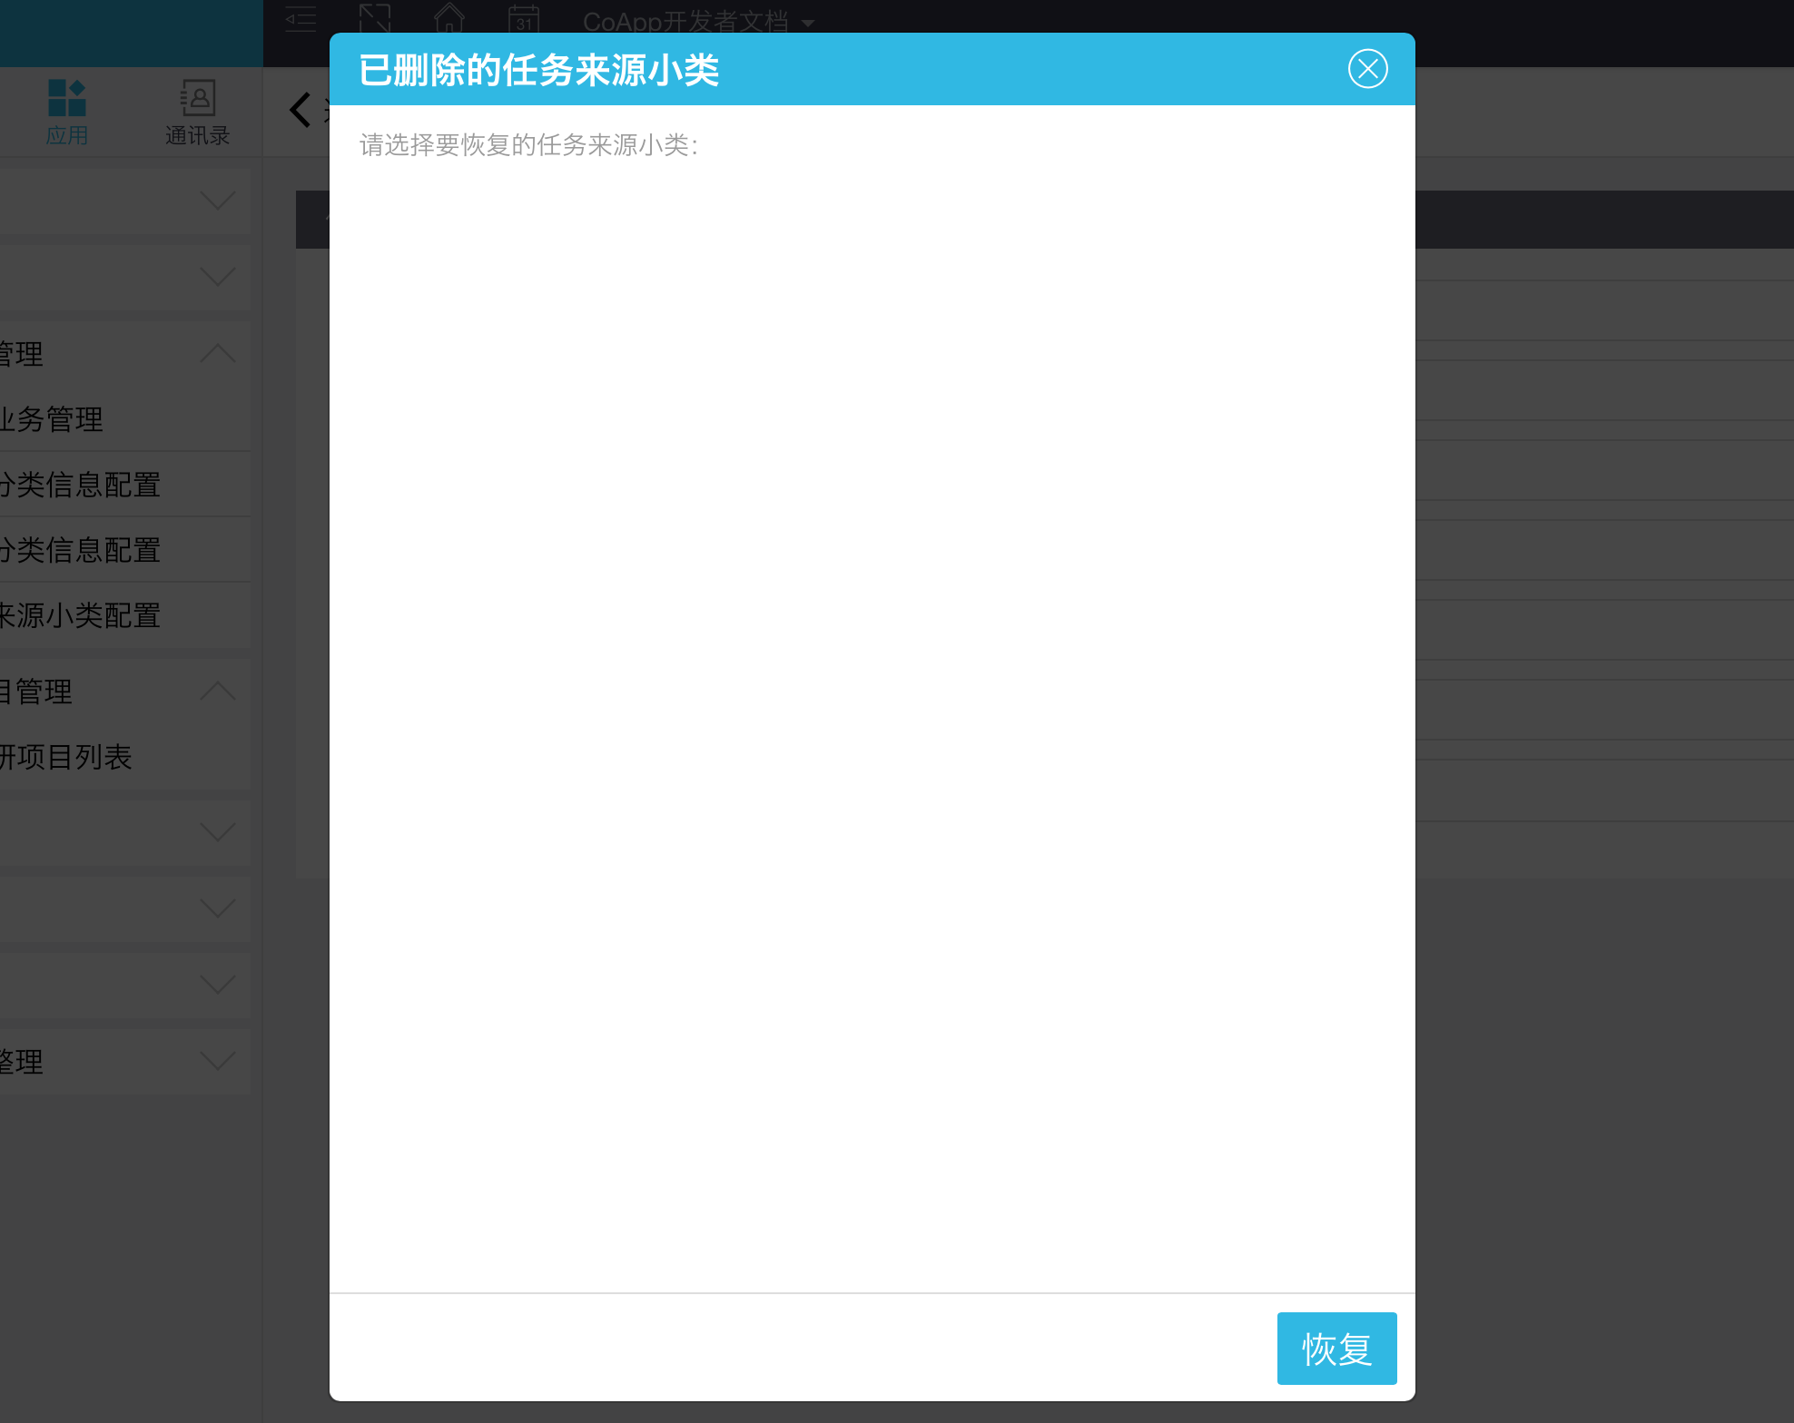

建议：默认从1开始
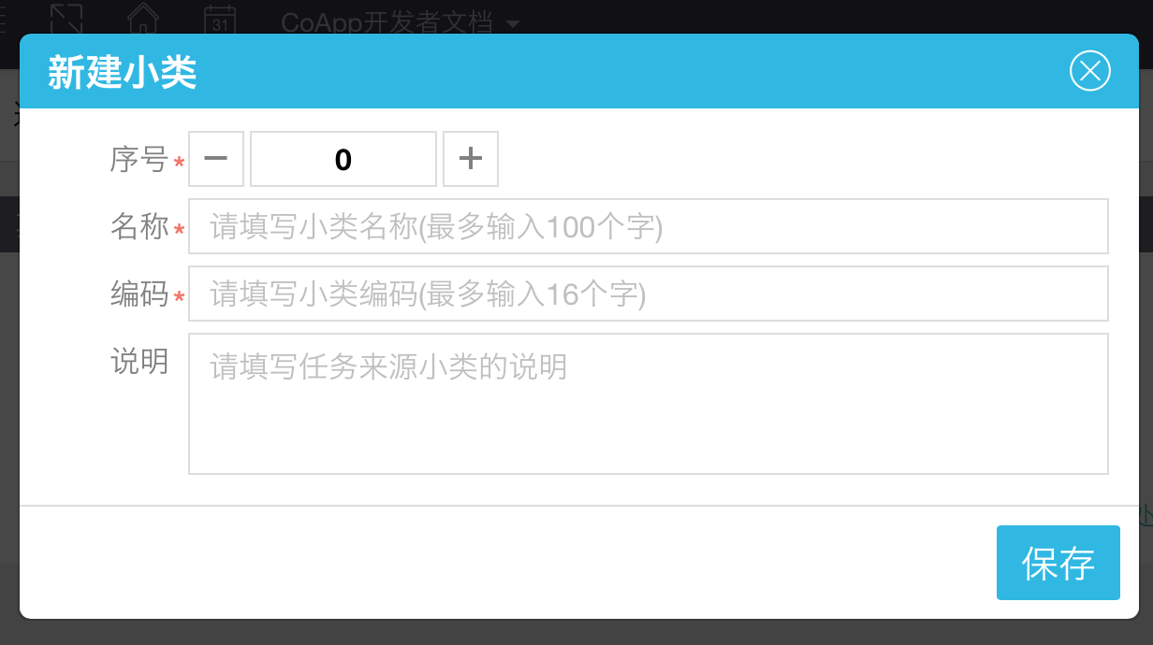

当有数据的时候建议序号自增：eg.已经有一条数据,新建的时候建议序号为2
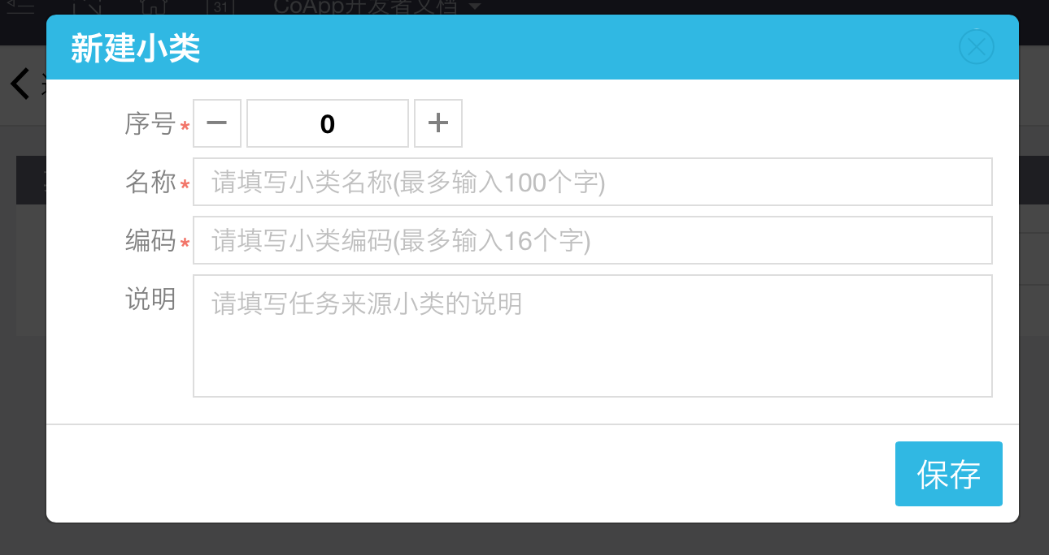

已经删除的任务来源小类仍可以选择，情况如下：暂存一个项目并设置好任务来源小类，此时删除该任务来源小类，回到编辑页面点击任务来源小类，仍可以选择，从新选择任务来源大类之后，再选择任务来源小类则恢复正常不可见状态

